le-6
GUION | RECURSO | NOMBRE/CÓDIGO SHUTTER | OBSERVACION | IMAGEN

LE_06_07_CO | Recurso210 | La sílaba y la acentuación | Faltan dos imágenes en Acentuación
 |  | 210120679, 338471129

 |  |  | Faltan dos imágenes en el icono i
LE_06_07_CO | Recurso260 | ¿Qué es un artículo de opinión?
 |  | 266832950, 88356145, 200319488

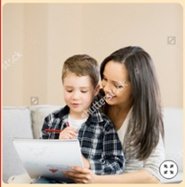

LE_06_07_CO | Recurso340 | Reconoce los tipos de oración | Todas las imágenes estan con marca
 |  | 96545740, 289133963, 203187040, 204758605, 132178511, 322469549, 257816554, 309909734, 120079906, 160629524

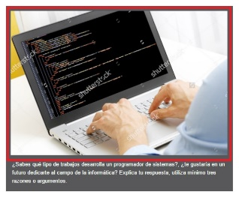

LE_06_07_CO | Cuaderno de estudio | CE | Imágenes con marca de agua
 |  | 295922831, 298885067, 267523070, 146465249, 131117648, 245735686, 197694470, 176390720, 102452693, 295543358, 328569383, 155605217, 119088514

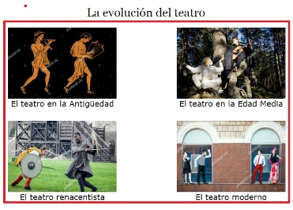

LE_06_08_CO | Recurso080 | La evolución del teatro | Imágenes con marca de agua
 |  | 373318432, 288541994, 343250315, 224564359, 378595894, 426371221, 393686536, 125665511 |  |  | La pareja del teatro renacentista cambió por 426371221

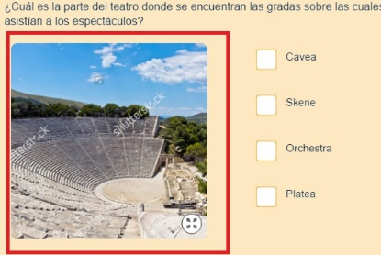

LE_06_08_CO | Recurso090 | El teatro en la Antigüedad | Imágenes con marca de agua
 |  | 288541994, 378211972, 247369855, 130250405, 302886149, 218873764, 120463369, 325696667, 203367172, 80119705

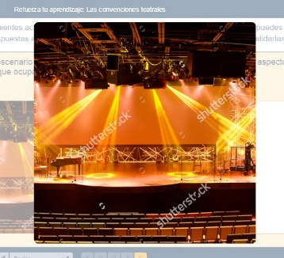

LE_06_08_CO | Recurso120 | Refuerza tu aprendizaje: Las convenciones teatrales | Imágen con marca de agua

 |  | 187826810

LE_06_08_CO | Recurso180 | ¿Para qué sirve un sociodrama? | Dos imágenes con marca de agua
 |  | 16600387, 241108678

LE_06_08_CO | Recurso240 | Los grupos urbanos | Imágenes con marca de agua
 |  | 149212100, 295507979, 143687476, 156481154, 176264750, 69214087, 241825993, 77014426

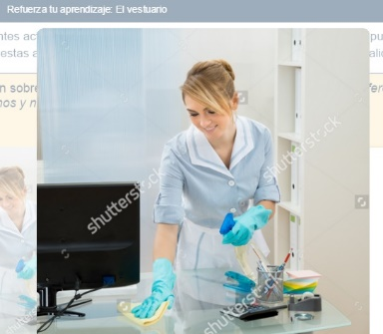

LE_06_08_CO | Recurso250 | Refuerza tu aprendizaje: El vestuario | Imágenes con marca de agua
 |  | 153244961, 277730594, 314278061, 226345597, 372318829, 219772966, 280787885

le-7
GUION | RECURSO | NOMBRE/CÓDIGO SHUTTER | OBSERVACION | IMAGEN
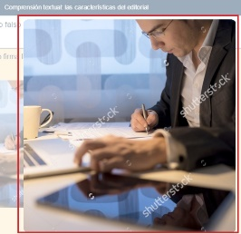

LE_07_07_CO | Recurso050 | Comprensión textual: las características del editorial | Todas las imágenes estan con marca
 |  | 64485940, 92491621, 102452693, 213330322, 301224548, 322448573

LE_07_07_CO | Recurso070 | La novela | Imágenes con marca de agua
 |  | 114255838, 120903430, 131947490, 165153170, 289238624

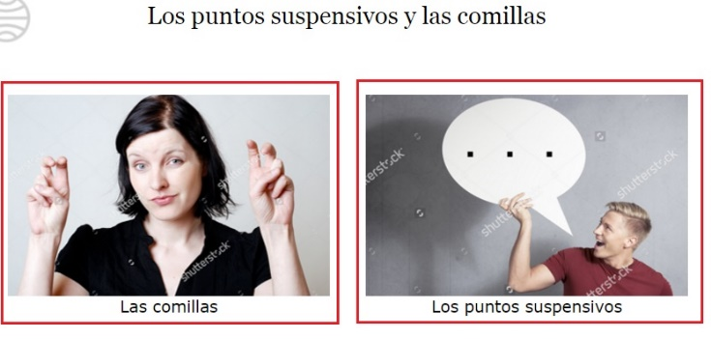

LE_07_07_CO | Recurso200 | Los puntos suspensivos y las comillas | Imágenes con marca de agua
 |  | 97642436, 121514473

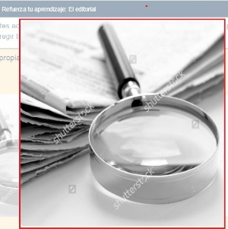

LE_07_07_CO | Recurso270 | Refuerza tu aprendizaje: El editorial | Imágenes con marca de agua
 |  | 110345888, 354834062, 245362312, 184731962, 271818881

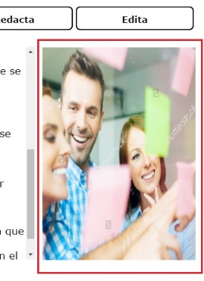

LE_07_07_CO | Recurso300 | Escribe un editorial | Imágenes con marca de agua
 |  | 61202512, 152612432, 156031895, 287679860

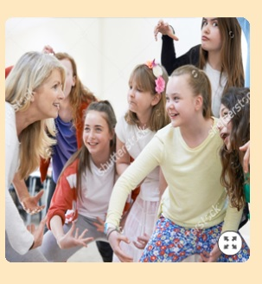

LE_07_08_CO | Recurso040 | Expresión oral: responde las preguntas sobre el juego de roles | Imágenes con marca de agua
 |  | 272254151, 306387434, 153129341, 360347660, 292045730



LE_07_08_CO | Recurso070 | La novela gótica | Imágenes con marca de agua Fondos
 |  | 261964907, 92308657, 217208065, 158268029, 321419096

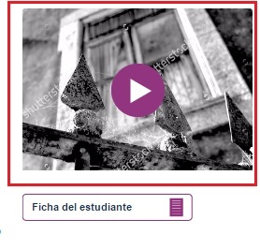

LE_07_08_CO | Recurso110 | Antología de textos: la novela gótica | Imágenes con marca de agua
 |  | 107288435, 62858143, 209857252

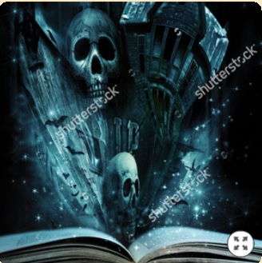

LE_07_08_CO | Recurso120 | Refuerza tu aprendizaje: La novela gótica | Imágenes con marca de agua
 |  | 133481042, 236645905, 113384368, 94123483, 38932627, 127509986

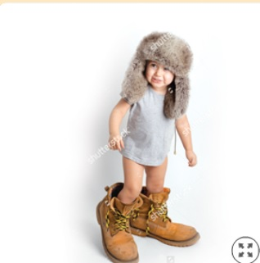

LE_07_08_CO | Recurso200 | Refuerza tu aprendizaje: El juego de roles | Imágenes con marca de agua
 |  | 66837154, 160426376, 61327450, 68841883

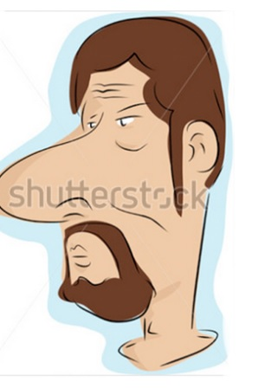

LE_07_08_CO | Recurso210 | La caricatura | Imágenes con marca de agua
 |  | 120984946, 237237463, 360201032, 333607547

LE_07_08_CO | Recurso240 | Refuerza tu aprendizaje: La caricatura | Imágenes con marca de agua
 |  | 4559959, 97433108

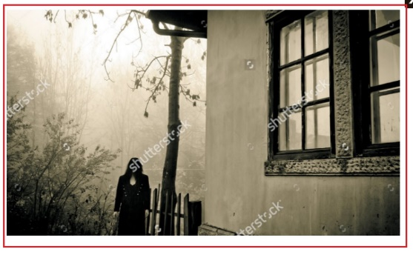

LE_07_08_CO | Recurso300 | Escribe un relato gótico | Imágenes con marca de agua
 |  | 229113925, 109337735, 99255845, 6403984, 161542763, 370219628, 85501063

